Sheet1
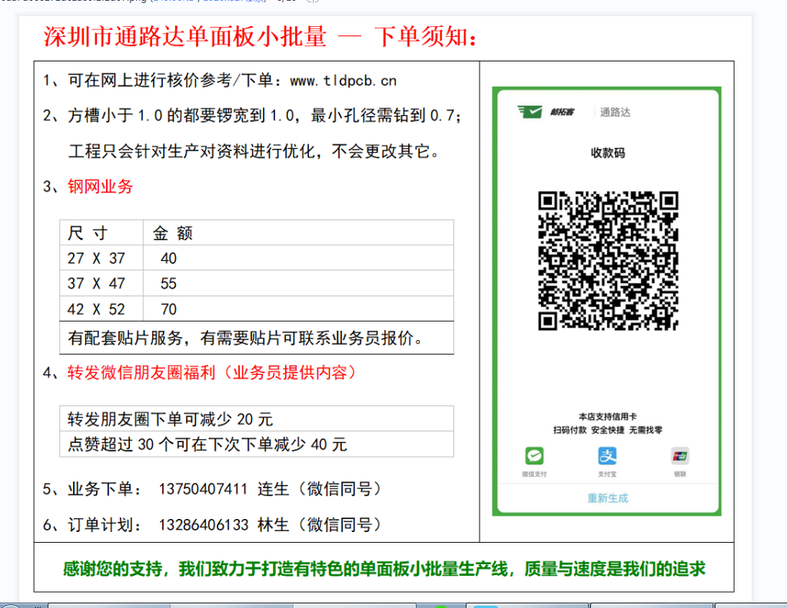
深圳通路达科技 报价表
专业解决单面电路板 — 下单平台：www.tldpcb.cn |  |  |  |  |  | 扫微信报价
服务电话：137 5040 7411 / 133 1805 6325 |  |  |  |  |  | QQ：2486332143
报价时间：2021-12-7
客户型号： |  | 订单数量： | 2000 | （PCS） | 客户名称： |  |  | 材料价格 | 75 | 小批量加工费 | 35 | 常规数控价格 | 25
材料： | CEM-3 1.0 | 厘米尺寸： | 12.05 | 19.55 | 拼版数量： | 15 |  | 表面工艺 | 0 | 阻焊颜色 | 5
表面工艺： | 松香 | 阻焊颜色： | 白色 |  | 字符颜色： | 黑色 |  | 外形 | 10 | 特殊工艺 | 0
外形： | 有内槽 | 工程费： | 150 |  | 运费：
特殊工艺： | 无
 |  |  |  |  |  |  |  | 小批量平方价格： | 0.015
客户订单数量报价： |  | 621 | 元（RMB） |  | 订单面积： | 3.14 | ㎡
5平米内的价格需要加工程费，运费数控的都要加，具体报价按客服报价为准
以下为不同数量报价参考
小批量价格
 | 5㎡ | 10㎡ | 15㎡
数量： | 3184 | 6367 | 9551 |  |  | （PCS）
金额： | 750 | 1500 | 2250 |  |  | 元（RMB）

大批量价格（开模）
 | 30㎡ | 50㎡ | 100㎡
数量： | 19102 | 31837 | 63673 |  |  | （PCS）
板费： | 3450 | 5500 | 10700 |  |  | 元（RMB）
单价： | 0.181 | 0.173 | 0.168 |  |  | 元（RMB）
注：模具费和测试架另外计算！
以上为深圳通路达科技自动报价，有疑问请加微信或直接致电联系解决！

所有材料样品收费60元（10片内 小于10CM X 10CM），包邮，3天交期，超过尺寸需人工客服报价

